24.03.07
조사지 | rep | 초장(cm)
 |  | block1 | block2 | block3
Plot 1 | 1 | 21.0 | 14.0 | 21.0 | Plot1 | 관행
 | 2 | 19.0 | 21.0 | 22.0 | Plot2 | 관행+시비
 | 3 | 18.0 | 22.0 | 25.0 | Plot3 | 관행+관개+시비
 | 4 | 20.0 | 17.0 | 19.0 | Plot4 | 관행+관개
 | 5 | 22.0 | 19.0 | 21.0 | Plot5 | 세조파
 | avg | 20.0 | 18.6 | 21.6 | Plot6 | 세조파+시비
 | stdev | 1.6 | 3.2 | 2.2 | Plot7 | 세조파+관개+시비
Plot 2 | 1 | 22.0 | 24.0 | 23.0 | Plot8 | 세조파+관개
 | 2 | 22.0 | 22.0 | 24.0
 | 3 | 24.0 | 25.0 | 25.0
 | 4 | 27.0 | 23.0 | 24.0
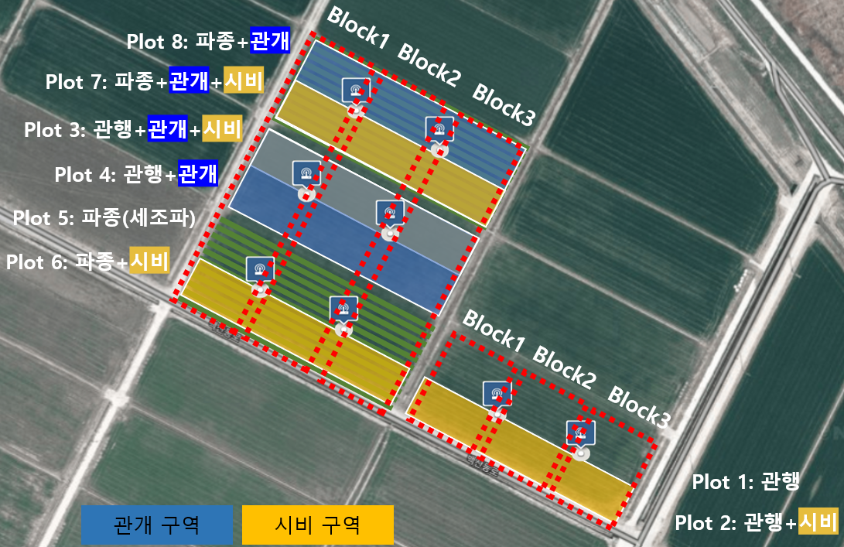
 | 5 | 23.0 | 27.0 | 21.0
 | avg | 23.6 | 24.2 | 23.4
 | stdev | 2.1 | 1.9 | 1.5
Plot 3 | 1 | 10.0 | 13.0 | 8.0
 | 2 | 13.0 | 12.0 | 11.0
 | 3 | 12.0 | 11.0 | 12.0
 | 4 | 10.0 | 12.0 | 14.0
 | 5 | 8.0 | 13.0 | 15.0
 | avg | 10.6 | 12.2 | 12.0
 | stdev | 1.9 | 0.8 | 2.7
Plot 4 | 1 | 10.0 | 16.0 | 12.0
 | 2 | 13.0 | 15.0 | 12.0
 | 3 | 11.0 | 16.0 | 15.0
 | 4 | 15.0 | 10.0 | 14.0
 | 5 | 14.0 | 14.0 | 10.0
 | avg | 12.6 | 14.2 | 12.6
 | stdev | 2.1 | 2.5 | 1.9
Plot 5 | 1 | 18.0 | 11.0 | 7.0
 | 2 | 12.0 | 12.0 | 11.0
 | 3 | 14.0 | 16.0 | 14.0
 | 4 | 14.0 | 12.0 | 13.0
 | 5 | 15.0 | 15.0 | 17.0
 | avg | 14.6 | 13.2 | 12.4
 | stdev | 2.2 | 2.2 | 3.7
Plot 6 | 1 | 18.6 | 17.0 | 21.0
 | 2 | 11.1 | 12.0 | 18.0
 | 3 | 11.3 | 16.0 | 14.0
 | 4 | 14.0 | 13.0 | 14.0
 | 5 | 17.0 | 16.0 | 17.0
 | avg | 14.4 | 14.8 | 16.8
 | stdev | 3.4 | 2.2 | 2.9
Plot 7 | 1 | 8.0 | 7.0 | 6.0
 | 2 | 8.0 | 10.0 | 7.0
 | 3 | 9.0 | 10.0 | 11.0
 | 4 | 10.0 | 10.0 | 11.0
 | 5 | 8.0 | 13.0 | 9.0
 | avg | 8.6 | 10.0 | 8.8
 | stdev | 0.9 | 2.1 | 2.3
Plot 8 | 1 | 8.0 | 9.0 | 12.0
 | 2 | 8.0 | 9.0 | 11.0
 | 3 | 8.0 | 10.0 | 11.0
 | 4 | 10.0 | 12.0 | 10.0
 | 5 | 11.0 | 7.0 | 13.0
 | avg | 9.0 | 9.4 | 11.4
 | stdev | 1.4 | 1.8 | 1.1

